상품제안서
니베아 립케어+아트릭스핸드 60ml | 상품코드: F04459

 |  |  |  |  |  |  | 02-412-0044 | www.easy1.co.kr
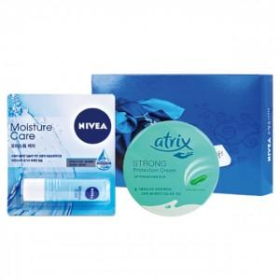

【상세/제작정보】 | 발주전 재고문의 필수입니다.

【인쇄/포장옵션】 | 스티커 / 포장지포장

【공급단가】 | 수량 | 100~ | 300~ | 500~ | 1,000~ | 3,000~
*VAT별도 | 단가 | 5,130원 | 5,050원 | 4,930원 | 4,740원 | 4,540원

【상품 URL】 | https://dev.easy1.co.kr:443/src/goods_detail.php?gdno=4459

